Hoja1
COTIZACIÓN EQUIPO DE CÓMPUTO

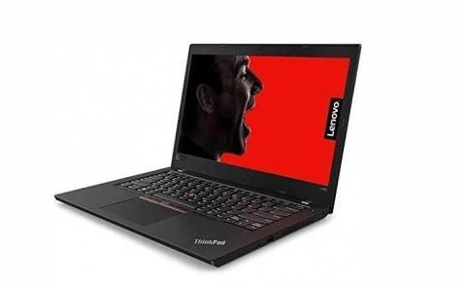
 |  | Marca | Lenovo
 |  | Modelo | ThinkPad L480
 |  | Procesador | Intel Core i7-8500U 1.60 GHz
 |  | RAM | 8GB
 |  | S.O | Widows 10 pro
 |  | Disco Duro | 500GB

 |  | Proveedor | CyberPuerta
 |  | Unidades | 30
 |  | Costo unitario | $15,339 | VALOR TOTAL
 |  | Costo total | $460,170
 |  |  |  |  | LAPTOPS | $460,170.00
 | Laptop Lenovo ThinkPad L480 14" Core i7 8GB 500GB Negro 20LTS15D00 | Cyberpuerta.mx |  |  |  | OFFICE | $31,470.00
 |  |  |  |  | TOTAL | $491,640.00
LICENCIAMIENTO

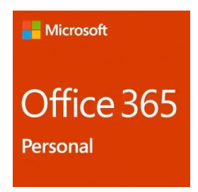

 |  | Marca | MICROSOFT
 |  | Modelo | OFFICE 365

 |  | Proveedor | CyberPuerta
 |  | Unidades | 30
 |  | Costo unitario | $1,049
 |  | Costo total | $31,470

 | Microsoft Office 365 Personal, 1 PC, Español, Windows/Mac, QQ2-00484 | Cyberpuerta.mx

